Onglet principal
Calculateur de bass traps à panneau fléchissant (piston, posé, encastré) ou perforé (Helmholtz)

V3 du 24 septembre 2018
Codage alec_eiffel / forum-hifi.fr, questions par MP ou sur le fil dédié
D'après l'article de Frédéric Poirrier |  | http://www.conseils-acoustique.com/images/articles/panneauflechissant.pdf
Valeurs en gras en saisir impérativement. Attention aux unités !

Paramètres à saisir : fond gris |  | Courbe 1 | Courbe 2 | Courbe 3 | Unités

Largeur | X = | 1 | 1 | 1 | m
Hauteur | Y = | 1 | 1 | 1 | m
Epaisseur panneau | h = | 10 | 10 | 15 | mm
Profondeur cavité | d = | 0.15 | 0.15 | 0.15 | m
Masse supplémentaire | m_sup | 0.00 | 0.00 | 0.00 | kg | Si vous rajoutez de la masse sur le panneau vibrant: diffuseur, lest…
Masse volumique | rhonu = | 600 | 600 | 600 | kg/m3 | Contreplaqué 500-600 / MDF 600-800
Coefficient de Poisson | nu = | 0.07 | 0.07 | 0.07 |  | Contreplaqué 0,07 / MDF 0,245
Module d'Young | E = | 5.5 | 5.5 | 5.5 | Gpa | Contreplaqué 5,5 / MDF 2,6
Type calculé | Type = | posé | encastré | Helmholtz
Résistivité amortissant | sigma = | 1,000 | 1,000 | 5,000 | Pa.s/m2 | si vous ne savez pas voir onglet "résistivité…"
Profondeur amortissant au fond | d1 = | 0.090 | 0.090 | 0.100 | m | Si rouge : épaisseur amortissant supérieure à profondeur cavité…
Pas entre trous (disposés en carrés) | b = | 0.200 | 0.200 | 0.050 | m | Pas de la grille carrée pour le perçage des trous
Diamètre des trous | 2a = | 22.0 | 20.0 | 5.0 | mm | Diamètre des trous en millimètres
Taux de perforation (calculé ) | eps = | 0.95% | 0.79% | 0.79% |  | 0.5%-2% d'après la littérature pour avoir une bonne efficacité, 1% pas mal
Température pièce | T = | 22 | 22 | 22 | °C
Résistance structure/fuites | R = | 600 | 600 | 600 | Pa.s/m3 | Typiquement 600 Pa.s/m3 d'après Jouhaneau pour un montage contreplaqué
Type de panneau |  | posé | encastré | Helmholtz
Maximum d'absorption |  | 58 Hz | 73 Hz | 84 Hz
Taux de perforation (cas Helmholtz) |  |  |  | 0.79%
Coefficient d'absorption normale du panneau en fonction de la fréquence (Hz) - zoom grave
20 | 5.02E-02 | 1.80E-02 | 1.35E-02 | 5.02E-02 | 1.80E-02 | 1.35E-02
21 | 5.56E-02 | 1.99E-02 | 1.51E-02 | 5.56E-02 | 1.99E-02 | 1.51E-02
22 | 6.15E-02 | 2.19E-02 | 1.68E-02 | 6.15E-02 | 2.19E-02 | 1.68E-02
23 | 6.78E-02 | 2.40E-02 | 1.86E-02 | 6.78E-02 | 2.40E-02 | 1.86E-02
24 | 7.47E-02 | 2.62E-02 | 2.05E-02 | 7.47E-02 | 2.62E-02 | 2.05E-02
25 | 8.20E-02 | 2.86E-02 | 2.26E-02 | 8.20E-02 | 2.86E-02 | 2.26E-02
26 | 9.00E-02 | 3.11E-02 | 2.48E-02 | 9.00E-02 | 3.11E-02 | 2.48E-02
27 | 9.87E-02 | 3.38E-02 | 2.71E-02 | 9.87E-02 | 3.38E-02 | 2.71E-02
28 | 1.08E-01 | 3.67E-02 | 2.96E-02 | 1.08E-01 | 3.67E-02 | 2.96E-02
29 | 1.18E-01 | 3.98E-02 | 3.23E-02 | 1.18E-01 | 3.98E-02 | 3.23E-02
30 | 1.29E-01 | 4.31E-02 | 3.51E-02 | 1.29E-01 | 4.31E-02 | 3.51E-02
31 | 1.41E-01 | 4.67E-02 | 3.82E-02 | 1.41E-01 | 4.67E-02 | 3.82E-02
32 | 1.54E-01 | 5.05E-02 | 4.14E-02 | 1.54E-01 | 5.05E-02 | 4.14E-02
33 | 1.69E-01 | 5.46E-02 | 4.49E-02 | 1.69E-01 | 5.46E-02 | 4.49E-02
34 | 1.84E-01 | 5.90E-02 | 4.85E-02 | 1.84E-01 | 5.90E-02 | 4.85E-02
35 | 2.01E-01 | 6.37E-02 | 5.24E-02 | 2.01E-01 | 6.37E-02 | 5.24E-02
36 | 2.20E-01 | 6.88E-02 | 5.66E-02 | 2.20E-01 | 6.88E-02 | 5.66E-02
37 | 2.40E-01 | 7.43E-02 | 6.11E-02 | 2.40E-01 | 7.43E-02 | 6.11E-02
38 | 2.61E-01 | 8.02E-02 | 6.59E-02 | 2.61E-01 | 8.02E-02 | 6.59E-02
39 | 2.85E-01 | 8.65E-02 | 7.10E-02 | 2.85E-01 | 8.65E-02 | 7.10E-02
40 | 3.11E-01 | 9.34E-02 | 7.64E-02 | 3.11E-01 | 9.34E-02 | 7.64E-02
41 | 3.39E-01 | 1.01E-01 | 8.22E-02 | 3.39E-01 | 1.01E-01 | 8.22E-02
42 | 3.69E-01 | 1.09E-01 | 8.85E-02 | 3.69E-01 | 1.09E-01 | 8.85E-02
43 | 4.01E-01 | 1.18E-01 | 9.51E-02 | 4.01E-01 | 1.18E-01 | 9.51E-02
44 | 4.35E-01 | 1.27E-01 | 1.02E-01 | 4.35E-01 | 1.27E-01 | 1.02E-01
45 | 4.72E-01 | 1.37E-01 | 1.10E-01 | 4.72E-01 | 1.37E-01 | 1.10E-01
46 | 5.11E-01 | 1.49E-01 | 1.18E-01 | 5.11E-01 | 1.49E-01 | 1.18E-01
47 | 5.51E-01 | 1.61E-01 | 1.27E-01 | 5.51E-01 | 1.61E-01 | 1.27E-01
48 | 5.93E-01 | 1.74E-01 | 1.36E-01 | 5.93E-01 | 1.74E-01 | 1.36E-01
49 | 6.35E-01 | 1.89E-01 | 1.46E-01 | 6.35E-01 | 1.89E-01 | 1.46E-01
50 | 6.77E-01 | 2.05E-01 | 1.57E-01 | 6.77E-01 | 2.05E-01 | 1.57E-01
51 | 7.18E-01 | 2.22E-01 | 1.69E-01 | 7.18E-01 | 2.22E-01 | 1.69E-01
52 | 7.57E-01 | 2.41E-01 | 1.81E-01 | 7.57E-01 | 2.41E-01 | 1.81E-01
53 | 7.93E-01 | 2.61E-01 | 1.95E-01 | 7.93E-01 | 2.61E-01 | 1.95E-01
54 | 8.24E-01 | 2.84E-01 | 2.09E-01 | 8.24E-01 | 2.84E-01 | 2.09E-01
55 | 8.49E-01 | 3.08E-01 | 2.25E-01 | 8.49E-01 | 3.08E-01 | 2.25E-01
56 | 8.67E-01 | 3.35E-01 | 2.41E-01 | 8.67E-01 | 3.35E-01 | 2.41E-01
57 | 8.79E-01 | 3.64E-01 | 2.59E-01 | 8.79E-01 | 3.64E-01 | 2.59E-01
58 | 8.83E-01 | 3.95E-01 | 2.78E-01 | 8.83E-01 | 3.95E-01 | 2.78E-01
59 | 8.79E-01 | 4.29E-01 | 2.99E-01 | 8.79E-01 | 4.29E-01 | 2.99E-01
60 | 8.69E-01 | 4.65E-01 | 3.20E-01 | 8.69E-01 | 4.65E-01 | 3.20E-01
61 | 8.53E-01 | 5.03E-01 | 3.44E-01 | 8.53E-01 | 5.03E-01 | 3.44E-01
62 | 8.31E-01 | 5.43E-01 | 3.69E-01 | 8.31E-01 | 5.43E-01 | 3.69E-01
63 | 8.04E-01 | 5.85E-01 | 3.95E-01 | 8.04E-01 | 5.85E-01 | 3.95E-01
64 | 7.75E-01 | 6.28E-01 | 4.23E-01 | 7.75E-01 | 6.28E-01 | 4.23E-01
65 | 7.43E-01 | 6.72E-01 | 4.53E-01 | 7.43E-01 | 6.72E-01 | 4.53E-01
66 | 7.10E-01 | 7.15E-01 | 4.84E-01 | 7.10E-01 | 7.15E-01 | 4.84E-01
67 | 6.77E-01 | 7.56E-01 | 5.17E-01 | 6.77E-01 | 7.56E-01 | 5.17E-01
68 | 6.43E-01 | 7.94E-01 | 5.51E-01 | 6.43E-01 | 7.94E-01 | 5.51E-01
69 | 6.10E-01 | 8.28E-01 | 5.87E-01 | 6.10E-01 | 8.28E-01 | 5.87E-01
...
Coefficient d'absorption normale du panneau en fonction de la fréquence (Hz)
20 | 5.02E-02 | 1.80E-02 | 1.35E-02 | 5.02E-02 | 1.80E-02 | 1.35E-02
21 | 5.56E-02 | 1.99E-02 | 1.51E-02 | 5.56E-02 | 1.99E-02 | 1.51E-02
22 | 6.15E-02 | 2.19E-02 | 1.68E-02 | 6.15E-02 | 2.19E-02 | 1.68E-02
23 | 6.78E-02 | 2.40E-02 | 1.86E-02 | 6.78E-02 | 2.40E-02 | 1.86E-02
24 | 7.47E-02 | 2.62E-02 | 2.05E-02 | 7.47E-02 | 2.62E-02 | 2.05E-02
25 | 8.20E-02 | 2.86E-02 | 2.26E-02 | 8.20E-02 | 2.86E-02 | 2.26E-02
26 | 9.00E-02 | 3.11E-02 | 2.48E-02 | 9.00E-02 | 3.11E-02 | 2.48E-02
27 | 9.87E-02 | 3.38E-02 | 2.71E-02 | 9.87E-02 | 3.38E-02 | 2.71E-02
28 | 1.08E-01 | 3.67E-02 | 2.96E-02 | 1.08E-01 | 3.67E-02 | 2.96E-02
29 | 1.18E-01 | 3.98E-02 | 3.23E-02 | 1.18E-01 | 3.98E-02 | 3.23E-02
30 | 1.29E-01 | 4.31E-02 | 3.51E-02 | 1.29E-01 | 4.31E-02 | 3.51E-02
31 | 1.41E-01 | 4.67E-02 | 3.82E-02 | 1.41E-01 | 4.67E-02 | 3.82E-02
32 | 1.54E-01 | 5.05E-02 | 4.14E-02 | 1.54E-01 | 5.05E-02 | 4.14E-02
33 | 1.69E-01 | 5.46E-02 | 4.49E-02 | 1.69E-01 | 5.46E-02 | 4.49E-02
34 | 1.84E-01 | 5.90E-02 | 4.85E-02 | 1.84E-01 | 5.90E-02 | 4.85E-02
35 | 2.01E-01 | 6.37E-02 | 5.24E-02 | 2.01E-01 | 6.37E-02 | 5.24E-02
36 | 2.20E-01 | 6.88E-02 | 5.66E-02 | 2.20E-01 | 6.88E-02 | 5.66E-02
37 | 2.40E-01 | 7.43E-02 | 6.11E-02 | 2.40E-01 | 7.43E-02 | 6.11E-02
38 | 2.61E-01 | 8.02E-02 | 6.59E-02 | 2.61E-01 | 8.02E-02 | 6.59E-02
39 | 2.85E-01 | 8.65E-02 | 7.10E-02 | 2.85E-01 | 8.65E-02 | 7.10E-02
40 | 3.11E-01 | 9.34E-02 | 7.64E-02 | 3.11E-01 | 9.34E-02 | 7.64E-02
41 | 3.39E-01 | 1.01E-01 | 8.22E-02 | 3.39E-01 | 1.01E-01 | 8.22E-02
42 | 3.69E-01 | 1.09E-01 | 8.85E-02 | 3.69E-01 | 1.09E-01 | 8.85E-02
43 | 4.01E-01 | 1.18E-01 | 9.51E-02 | 4.01E-01 | 1.18E-01 | 9.51E-02
44 | 4.35E-01 | 1.27E-01 | 1.02E-01 | 4.35E-01 | 1.27E-01 | 1.02E-01
45 | 4.72E-01 | 1.37E-01 | 1.10E-01 | 4.72E-01 | 1.37E-01 | 1.10E-01
46 | 5.11E-01 | 1.49E-01 | 1.18E-01 | 5.11E-01 | 1.49E-01 | 1.18E-01
47 | 5.51E-01 | 1.61E-01 | 1.27E-01 | 5.51E-01 | 1.61E-01 | 1.27E-01
48 | 5.93E-01 | 1.74E-01 | 1.36E-01 | 5.93E-01 | 1.74E-01 | 1.36E-01
49 | 6.35E-01 | 1.89E-01 | 1.46E-01 | 6.35E-01 | 1.89E-01 | 1.46E-01
50 | 6.77E-01 | 2.05E-01 | 1.57E-01 | 6.77E-01 | 2.05E-01 | 1.57E-01
51 | 7.18E-01 | 2.22E-01 | 1.69E-01 | 7.18E-01 | 2.22E-01 | 1.69E-01
52 | 7.57E-01 | 2.41E-01 | 1.81E-01 | 7.57E-01 | 2.41E-01 | 1.81E-01
53 | 7.93E-01 | 2.61E-01 | 1.95E-01 | 7.93E-01 | 2.61E-01 | 1.95E-01
54 | 8.24E-01 | 2.84E-01 | 2.09E-01 | 8.24E-01 | 2.84E-01 | 2.09E-01
55 | 8.49E-01 | 3.08E-01 | 2.25E-01 | 8.49E-01 | 3.08E-01 | 2.25E-01
56 | 8.67E-01 | 3.35E-01 | 2.41E-01 | 8.67E-01 | 3.35E-01 | 2.41E-01
57 | 8.79E-01 | 3.64E-01 | 2.59E-01 | 8.79E-01 | 3.64E-01 | 2.59E-01
58 | 8.83E-01 | 3.95E-01 | 2.78E-01 | 8.83E-01 | 3.95E-01 | 2.78E-01
59 | 8.79E-01 | 4.29E-01 | 2.99E-01 | 8.79E-01 | 4.29E-01 | 2.99E-01
60 | 8.69E-01 | 4.65E-01 | 3.20E-01 | 8.69E-01 | 4.65E-01 | 3.20E-01
61 | 8.53E-01 | 5.03E-01 | 3.44E-01 | 8.53E-01 | 5.03E-01 | 3.44E-01
62 | 8.31E-01 | 5.43E-01 | 3.69E-01 | 8.31E-01 | 5.43E-01 | 3.69E-01
63 | 8.04E-01 | 5.85E-01 | 3.95E-01 | 8.04E-01 | 5.85E-01 | 3.95E-01
64 | 7.75E-01 | 6.28E-01 | 4.23E-01 | 7.75E-01 | 6.28E-01 | 4.23E-01
65 | 7.43E-01 | 6.72E-01 | 4.53E-01 | 7.43E-01 | 6.72E-01 | 4.53E-01
66 | 7.10E-01 | 7.15E-01 | 4.84E-01 | 7.10E-01 | 7.15E-01 | 4.84E-01
67 | 6.77E-01 | 7.56E-01 | 5.17E-01 | 6.77E-01 | 7.56E-01 | 5.17E-01
68 | 6.43E-01 | 7.94E-01 | 5.51E-01 | 6.43E-01 | 7.94E-01 | 5.51E-01
69 | 6.10E-01 | 8.28E-01 | 5.87E-01 | 6.10E-01 | 8.28E-01 | 5.87E-01
...

Aide Résistivité acoustique
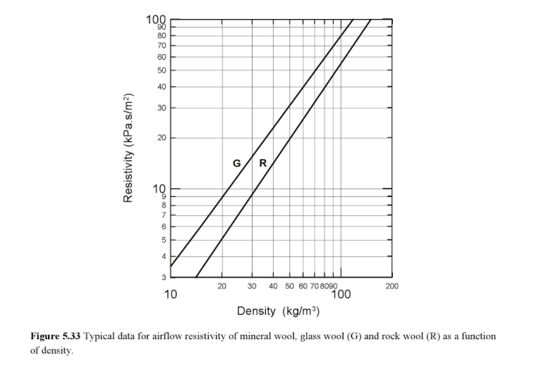
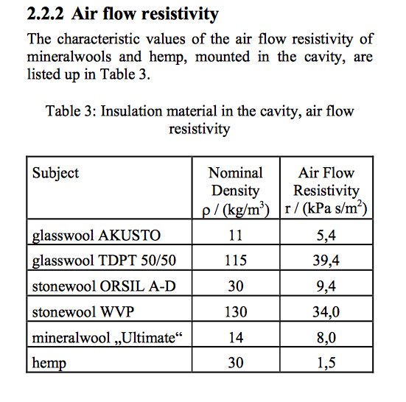
Abaque d'estimation de la résistivité acoustique de l'amortissant, pour le cas où le fournisseur ne la donne pas.

G = laine de verre
R = laine de roche

Par exemple si votre laine de roche a une densité de 20kg/m3, l'abaque donne une résistivité de 5000 Pa.s/m2, valeur à reporter dans l'onglet principal
D'une manière générale, les bass traps à panneau fléchissant nécessitent un amortissant de faible résistivité (et donc de faible densité dans le cas des laines de verre et de roche).

Pour la laine de chanvre: pour une densité de 30kG/m3, considérer une résistivité 1500 Pa.s/m2. Pour des densités inférieures ou supérieures, faire une rège de trois.
Pour la laine de coton : faut d'info, faire l'hypothèse raisonnable que c'est comme le chanvre (fibre végétale essentiellement, même s'il y a un peu de polyester)

 | Hemp = laine de chanvre

